学習指導案
科目名 |  |  | 社会と情報 |  | 担当者 |  | 実施日 | 令和 |  |  | 年 |  | 月 |  | 日
単元名 |  |  | プログラミング教育 |  |  | 17 | 時間目 | ／ | 18 |  | 時間数
主題 |  |  | micro:bitを使って身の回りを便利にしよう。
本時間の 学習目標 |  |  |  | 前回までに作成したmicro:bitの作品をプレゼンテーションとともに発表し、相互評価をしよう。

段階 | 分 | 内容・ねらい |  | 学習活動 |  | 指導上の留意点 |  |  |  | 評価
 |  |  |  |  |  |  |  |  |  | 具体の評価規準との対応 |  |  |  | 評価方法
 |  |  |  |  |  |  |  |  |  | 関 | 思 | 技 | 知
導入 | 5 | 0.micro:bitにダウンロードし準備する。 1.前回までに行ってきたことの確認 2.評価方法の説明 |  | 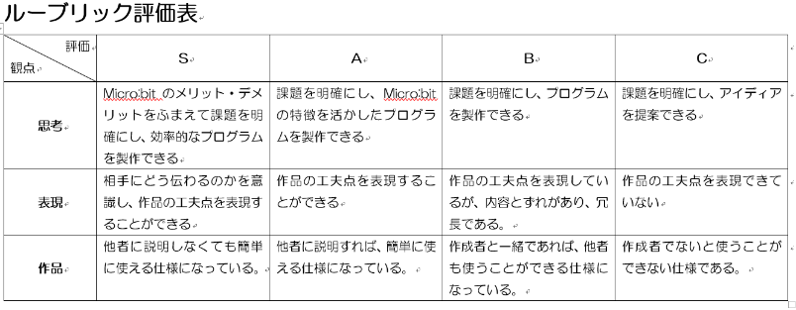 前回までに作成したmicro:bitの作品を企画書・プレゼンテーションを使い発表会を実施する。 評価方法を理解する。 |  | グループワークごとに座らせる。 全グループ、micro:bitの準備が完了しており、即発表に移れる状態か確認する。 評価方法の説明をし、各グループの企画書と評価プリントを配布する。 |  |  |  |  |  | ① |  | 行動観察

展開 |  | 3.発表 |  | 発表が可能なグループは実演する。 （1グループ5分程度） |  | ハキハキと大きな声で発表させる。 聞き手は静かに話を聞き、相互評価させる。 |  |  |  |  | ③ | ③ |  | 行動観察 発表
 |  | 4.評価 |  | 発表グループの作品を評価する。 |  |  |  |  |  |  | ④ |  |  | 行動観察 相互評価
 |  | 以下、3・4を繰り返す。 |  |  |  | 時間を無駄にしないために進行をスムーズに行う。
まとめ |  | 5.他グループの発表を見てどうだったか、自分たちの発表はどうだったか評価する。 |  | 他グループの発表を見た感想と自己評価をする。 |  | micro:bitを用い、開発する過程での様子なども書くようにするように促す。 |  |  |  |  | ①④

